ORGANIZAČ. STRUKTURA
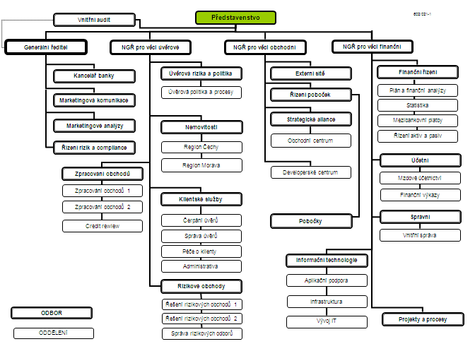

Počet zaměstnanců - přepočtený stav za období leden až prosinec 2010: 423
Počet organizačních jednotek: ústředí + 13 regionálních poboček

